NRSTS0130_U_BA.Z
佛山质保部测量技术科 P-Q-FS-3 |  | 在线测量监控重点尺寸问题单 Problemblatt von dem wichtigen Maß
基础信息 |  |  |  | 问题发现日期 |  | 11/5/18 |  |  |  | 周次 |  | 18KW45-1
 |  |  |  | 时间序列图（Y:尺寸偏差值mm) |  |  |  | From | 11/2/18 |  |  | To | 11/5/18
±3σ值
公差
车型/Typ.： |  | Bora_MQB
 | 0.48 | 0.08285 | 2.9299399374 | -2.7642399374 | 1.2 | -1.2 | 0.48
 | 0.68 | 0.08285 | 2.9299399374 | -2.7642399374 | 1.2 | -1.2 | 0.68
 | 0.58 | 0.08285 | 2.9299399374 | -2.7642399374 | 1.2 | -1.2
 | 0.56 | 0.08285 | 2.9299399374 | -2.7642399374 | 1.2 | -1.2
 | 0.56 | 0.08285 | 2.9299399374 | -2.7642399374 | 1.2 | -1.2
 | 0.63 | 0.08285 | 2.9299399374 | -2.7642399374 | 1.2 | -1.2
 | 0.67 | 0.08285 | 2.9299399374 | -2.7642399374 | 1.2 | -1.2
 | 0.48 | 0.08285 | 2.9299399374 | -2.7642399374 | 1.2 | -1.2
 | 0.59 | 0.08285 | 2.9299399374 | -2.7642399374 | 1.2 | -1.2
 | 0.59 | 0.08285 | 2.9299399374 | -2.7642399374 | 1.2 | -1.2
 | 0.59 | 0.08285 | 2.9299399374 | -2.7642399374 | 1.2 | -1.2
 | 0.61 | 0.08285 | 2.9299399374 | -2.7642399374 | 1.2 | -1.2
 | 0.53 | 0.08285 | 2.9299399374 | -2.7642399374 | 1.2 | -1.2
 | 0.55 | 0.08285 | 2.9299399374 | -2.7642399374 | 1.2 | -1.2
 | 0.54 | 0.08285 | 2.9299399374 | -2.7642399374 | 1.2 | -1.2
 | 0.52 | 0.08285 | 2.9299399374 | -2.7642399374 | 1.2 | -1.2
 | 0.52 | 0.08285 | 2.9299399374 | -2.7642399374 | 1.2 | -1.2
 | 0.62 | 0.08285 | 2.9299399374 | -2.7642399374 | 1.2 | -1.2 | 0.62
 | 0.59 | 0.08285 | 2.9299399374 | -2.7642399374 | 1.2 | -1.2
 | 0.4 | 0.08285 | 2.9299399374 | -2.7642399374 | 1.2 | -1.2 | 0.4
 | 0.51 | 0.08285 | 2.9299399374 | -2.7642399374 | 1.2 | -1.2
 | 0.32 | 0.08285 | 2.9299399374 | -2.7642399374 | 1.2 | -1.2 | 0.32
 | 0.73 | 0.08285 | 2.9299399374 | -2.7642399374 | 1.2 | -1.2 | 0.73
 | 0.54 | 0.08285 | 2.9299399374 | -2.7642399374 | 1.2 | -1.2
 | 0.47 | 0.08285 | 2.9299399374 | -2.7642399374 | 1.2 | -1.2
 | 0.64 | 0.08285 | 2.9299399374 | -2.7642399374 | 1.2 | -1.2
 | 0.47 | 0.08285 | 2.9299399374 | -2.7642399374 | 1.2 | -1.2
 | 0.47 | 0.08285 | 2.9299399374 | -2.7642399374 | 1.2 | -1.2
 | 0.53 | 0.08285 | 2.9299399374 | -2.7642399374 | 1.2 | -1.2
 | 0.58 | 0.08285 | 2.9299399374 | -2.7642399374 | 1.2 | -1.2
 | 0.57 | 0.08285 | 2.9299399374 | -2.7642399374 | 1.2 | -1.2
 | 0.57 | 0.08285 | 2.9299399374 | -2.7642399374 | 1.2 | -1.2
 | 0.59 | 0.08285 | 2.9299399374 | -2.7642399374 | 1.2 | -1.2
 | 0.49 | 0.08285 | 2.9299399374 | -2.7642399374 | 1.2 | -1.2 | 0.49
 | 0.56 | 0.08285 | 2.9299399374 | -2.7642399374 | 1.2 | -1.2
 | 0.56 | 0.08285 | 2.9299399374 | -2.7642399374 | 1.2 | -1.2
 | 0.5 | 0.08285 | 2.9299399374 | -2.7642399374 | 1.2 | -1.2
 | 0.57 | 0.08285 | 2.9299399374 | -2.7642399374 | 1.2 | -1.2
 | 0.63 | 0.08285 | 2.9299399374 | -2.7642399374 | 1.2 | -1.2 | 0.63
 | 0.53 | 0.08285 | 2.9299399374 | -2.7642399374 | 1.2 | -1.2
 | 0.4 | 0.08285 | 2.9299399374 | -2.7642399374 | 1.2 | -1.2
 | 0.55 | 0.08285 | 2.9299399374 | -2.7642399374 | 1.2 | -1.2 | 0.55
 | 0.41 | 0.08285 | 2.9299399374 | -2.7642399374 | 1.2 | -1.2
 | 0.48 | 0.08285 | 2.9299399374 | -2.7642399374 | 1.2 | -1.2
 | 0.42 | 0.08285 | 2.9299399374 | -2.7642399374 | 1.2 | -1.2
 | 0.5 | 0.08285 | 2.9299399374 | -2.7642399374 | 1.2 | -1.2
 | 0.37 | 0.08285 | 2.9299399374 | -2.7642399374 | 1.2 | -1.2
 | 0.27 | 0.08285 | 2.9299399374 | -2.7642399374 | 1.2 | -1.2 | 0.27
 | 0.39 | 0.08285 | 2.9299399374 | -2.7642399374 | 1.2 | -1.2
 | 0.55 | 0.08285 | 2.9299399374 | -2.7642399374 | 1.2 | -1.2
...
零件/Teil： |  | RO5
测量点名 |  | NRSTS0130_U_BA.Z
测量点描述 | STS

测量点特征 | BA | 重要等级 | 1

标准下公差 | -1.2 | 标准上公差 | 1.2

3级下公差 | -3.59 | 3级上公差 | 3.59

2018-06-10白
2018-06-11夜
2018-06-11白
2018-10-31夜 | 0.55 | 0.88 | 0.41 | 0.67
2018-10-31白 | 0.64 | 0.92 | 0.48 | 0.77
2018-11-01夜 | 0.46 | 0.92 | 0.24 | 0.59
2018-11-01白 | 0.5 | 0.78 | 0.36 | 0.62
2018-11-02白 | 0.52 | 0.74 | 0.32 | 0.62
2018-11-04白 | 0.41 | 0.41 | 0.41 | 0.41
2018-11-05白 | -1.74 | 0.75 | -2.22 | 0.5
±3σ值
公差(红色数值)
测量点位置图示Fehlerbild |  |  |  | 盒形图 |  |  |  | From | 2018-10-11 |  |  | To | 2018-11-05
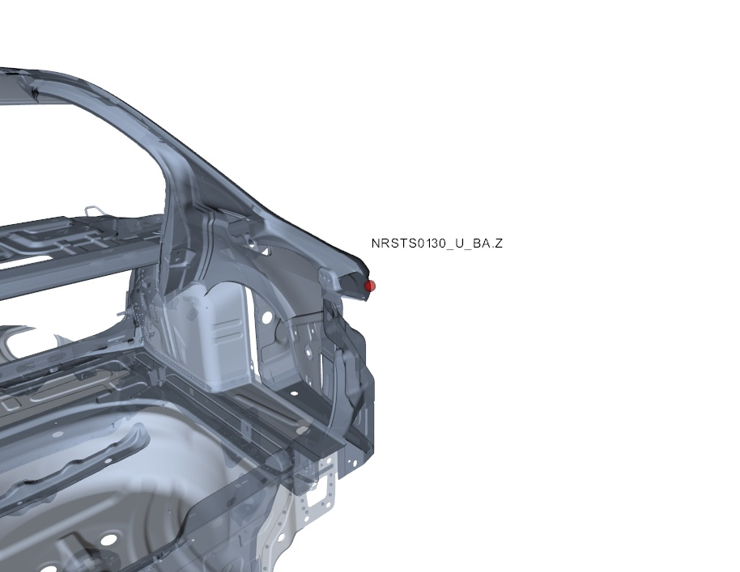

本页由系统自动生成，有疑问请联系：测量技术科，数据管理组，honglin.chen，63930590 , 或者也可以联系bin.zhang.cp4，63930454

本页由系统自动生成，有疑问请联系：测量技术科，数据管理组，junjie.li.fs-1，63930590 , 或者也可以联系bin.zhang.cp4，63930454

第一部分 | 序列图 | 测量数值随时间变化 | 所有测量数值

样本编号
测量时间 | 11/2/18 | 11/2/18 | 11/2/18 | 11/2/18 | 11/2/18 | 11/2/18 | 11/2/18 | 11/2/18 | 11/2/18 | 11/2/18 | 11/2/18 | 11/2/18 | 11/2/18 | 11/2/18 | 11/2/18 | 11/2/18 | 11/2/18 | 11/2/18 | 11/2/18 | 11/2/18 | 11/2/18 | 11/2/18 | 11/2/18 | 11/2/18 | 11/2/18 | 11/2/18 | 11/2/18 | 11/2/18 | 11/2/18 | 11/2/18 | 11/2/18 | 11/2/18 | 11/2/18 | 11/2/18 | 11/2/18 | 11/2/18 | 11/2/18 | 11/2/18 | 11/2/18 | 11/2/18 | 11/2/18 | 11/2/18 | 11/4/18 | 11/5/18 | 11/5/18 | 11/5/18 | 11/5/18 | 11/5/18 | 11/5/18 | 11/5/18 | 11/5/18 | 11/5/18 | 11/5/18 | 11/5/18 | 11/5/18 | 11/5/18 | 11/5/18 | 11/5/18 | 11/5/18 | 11/5/18 | 11/5/18 | 11/5/18 | 11/5/18 | 11/5/18 | 11/5/18 | 11/5/18 | 11/5/18 | 11/5/18 | 11/5/18 | 11/5/18 | 11/5/18 | 11/5/18 | 11/5/18 | 11/5/18 | 11/5/18 | 11/5/18 | 11/5/18 | 11/5/18 | 11/5/18 | 11/5/18
MLSHI1262_LGAA[Y] | 0.48 | 0.68 | 0.58 | 0.56 | 0.56 | 0.63 | 0.67 | 0.48 | 0.59 | 0.59 | 0.59 | 0.61 | 0.53 | 0.55 | 0.54 | 0.52 | 0.52 | 0.62 | 0.59 | 0.4 | 0.51 | 0.32 | 0.73 | 0.54 | 0.47 | 0.64 | 0.47 | 0.47 | 0.53 | 0.58 | 0.57 | 0.57 | 0.59 | 0.49 | 0.56 | 0.56 | 0.5 | 0.57 | 0.63 | 0.53 | 0.4 | 0.55 | 0.41 | 0.48 | 0.42 | 0.5 | 0.37 | 0.27 | 0.39 | 0.55 | 0.48 | 0.46 | 0.56 | 0.44 | 0.47 | 0.42 | 0.47 | 0.55 | 0.49 | 0.75 | 0.63 | 0.62 | 0.51 | 0.67 | 0.648 | -2.22 | -2.17 | -1.93 | -2.1 | -1.9 | -1.85 | -1.72 | -1.78 | -1.68 | -1.74 | -1.68 | -1.69 | -1.74 | -1.96 | -1.84
中心线 | 0.08285 | 0.08285 | 0.08285 | 0.08285 | 0.08285 | 0.08285 | 0.08285 | 0.08285 | 0.08285 | 0.08285 | 0.08285 | 0.08285 | 0.08285 | 0.08285 | 0.08285 | 0.08285 | 0.08285 | 0.08285 | 0.08285 | 0.08285 | 0.08285 | 0.08285 | 0.08285 | 0.08285 | 0.08285 | 0.08285 | 0.08285 | 0.08285 | 0.08285 | 0.08285 | 0.08285 | 0.08285 | 0.08285 | 0.08285 | 0.08285 | 0.08285 | 0.08285 | 0.08285 | 0.08285 | 0.08285 | 0.08285 | 0.08285 | 0.08285 | 0.08285 | 0.08285 | 0.08285 | 0.08285 | 0.08285 | 0.08285 | 0.08285 | 0.08285 | 0.08285 | 0.08285 | 0.08285 | 0.08285 | 0.08285 | 0.08285 | 0.08285 | 0.08285 | 0.08285 | 0.08285 | 0.08285 | 0.08285 | 0.08285 | 0.08285 | 0.08285 | 0.08285 | 0.08285 | 0.08285 | 0.08285 | 0.08285 | 0.08285 | 0.08285 | 0.08285 | 0.08285 | 0.08285 | 0.08285 | 0.08285 | 0.08285 | 0.08285
上控制线 | 2.9299399374 | 2.9299399374 | 2.9299399374 | 2.9299399374 | 2.9299399374 | 2.9299399374 | 2.9299399374 | 2.9299399374 | 2.9299399374 | 2.9299399374 | 2.9299399374 | 2.9299399374 | 2.9299399374 | 2.9299399374 | 2.9299399374 | 2.9299399374 | 2.9299399374 | 2.9299399374 | 2.9299399374 | 2.9299399374 | 2.9299399374 | 2.9299399374 | 2.9299399374 | 2.9299399374 | 2.9299399374 | 2.9299399374 | 2.9299399374 | 2.9299399374 | 2.9299399374 | 2.9299399374 | 2.9299399374 | 2.9299399374 | 2.9299399374 | 2.9299399374 | 2.9299399374 | 2.9299399374 | 2.9299399374 | 2.9299399374 | 2.9299399374 | 2.9299399374 | 2.9299399374 | 2.9299399374 | 2.9299399374 | 2.9299399374 | 2.9299399374 | 2.9299399374 | 2.9299399374 | 2.9299399374 | 2.9299399374 | 2.9299399374 | 2.9299399374 | 2.9299399374 | 2.9299399374 | 2.9299399374 | 2.9299399374 | 2.9299399374 | 2.9299399374 | 2.9299399374 | 2.9299399374 | 2.9299399374 | 2.9299399374 | 2.9299399374 | 2.9299399374 | 2.9299399374 | 2.9299399374 | 2.9299399374 | 2.9299399374 | 2.9299399374 | 2.9299399374 | 2.9299399374 | 2.9299399374 | 2.9299399374 | 2.9299399374 | 2.9299399374 | 2.9299399374 | 2.9299399374 | 2.9299399374 | 2.9299399374 | 2.9299399374 | 2.9299399374
下控制线 | -2.7642399374 | -2.7642399374 | -2.7642399374 | -2.7642399374 | -2.7642399374 | -2.7642399374 | -2.7642399374 | -2.7642399374 | -2.7642399374 | -2.7642399374 | -2.7642399374 | -2.7642399374 | -2.7642399374 | -2.7642399374 | -2.7642399374 | -2.7642399374 | -2.7642399374 | -2.7642399374 | -2.7642399374 | -2.7642399374 | -2.7642399374 | -2.7642399374 | -2.7642399374 | -2.7642399374 | -2.7642399374 | -2.7642399374 | -2.7642399374 | -2.7642399374 | -2.7642399374 | -2.7642399374 | -2.7642399374 | -2.7642399374 | -2.7642399374 | -2.7642399374 | -2.7642399374 | -2.7642399374 | -2.7642399374 | -2.7642399374 | -2.7642399374 | -2.7642399374 | -2.7642399374 | -2.7642399374 | -2.7642399374 | -2.7642399374 | -2.7642399374 | -2.7642399374 | -2.7642399374 | -2.7642399374 | -2.7642399374 | -2.7642399374 | -2.7642399374 | -2.7642399374 | -2.7642399374 | -2.7642399374 | -2.7642399374 | -2.7642399374 | -2.7642399374 | -2.7642399374 | -2.7642399374 | -2.7642399374 | -2.7642399374 | -2.7642399374 | -2.7642399374 | -2.7642399374 | -2.7642399374 | -2.7642399374 | -2.7642399374 | -2.7642399374 | -2.7642399374 | -2.7642399374 | -2.7642399374 | -2.7642399374 | -2.7642399374 | -2.7642399374 | -2.7642399374 | -2.7642399374 | -2.7642399374 | -2.7642399374 | -2.7642399374 | -2.7642399374
上公差 | 1.2 | 1.2 | 1.2 | 1.2 | 1.2 | 1.2 | 1.2 | 1.2 | 1.2 | 1.2 | 1.2 | 1.2 | 1.2 | 1.2 | 1.2 | 1.2 | 1.2 | 1.2 | 1.2 | 1.2 | 1.2 | 1.2 | 1.2 | 1.2 | 1.2 | 1.2 | 1.2 | 1.2 | 1.2 | 1.2 | 1.2 | 1.2 | 1.2 | 1.2 | 1.2 | 1.2 | 1.2 | 1.2 | 1.2 | 1.2 | 1.2 | 1.2 | 1.2 | 1.2 | 1.2 | 1.2 | 1.2 | 1.2 | 1.2 | 1.2 | 1.2 | 1.2 | 1.2 | 1.2 | 1.2 | 1.2 | 1.2 | 1.2 | 1.2 | 1.2 | 1.2 | 1.2 | 1.2 | 1.2 | 1.2 | 1.2 | 1.2 | 1.2 | 1.2 | 1.2 | 1.2 | 1.2 | 1.2 | 1.2 | 1.2 | 1.2 | 1.2 | 1.2 | 1.2 | 1.2
下公差 | -1.2 | -1.2 | -1.2 | -1.2 | -1.2 | -1.2 | -1.2 | -1.2 | -1.2 | -1.2 | -1.2 | -1.2 | -1.2 | -1.2 | -1.2 | -1.2 | -1.2 | -1.2 | -1.2 | -1.2 | -1.2 | -1.2 | -1.2 | -1.2 | -1.2 | -1.2 | -1.2 | -1.2 | -1.2 | -1.2 | -1.2 | -1.2 | -1.2 | -1.2 | -1.2 | -1.2 | -1.2 | -1.2 | -1.2 | -1.2 | -1.2 | -1.2 | -1.2 | -1.2 | -1.2 | -1.2 | -1.2 | -1.2 | -1.2 | -1.2 | -1.2 | -1.2 | -1.2 | -1.2 | -1.2 | -1.2 | -1.2 | -1.2 | -1.2 | -1.2 | -1.2 | -1.2 | -1.2 | -1.2 | -1.2 | -1.2 | -1.2 | -1.2 | -1.2 | -1.2 | -1.2 | -1.2 | -1.2 | -1.2 | -1.2 | -1.2 | -1.2 | -1.2 | -1.2 | -1.2
极值 | 0.48 | 0.68 |  |  |  |  |  |  |  |  |  |  |  |  |  |  |  | 0.62 |  | 0.4 |  | 0.32 | 0.73 |  |  |  |  |  |  |  |  |  |  | 0.49 |  |  |  |  | 0.63 |  |  | 0.55 |  |  |  |  |  | 0.27 |  |  |  |  |  |  |  | 0.42 |  |  |  | 0.75 |  |  |  | 0.67 |  | -2.22 |  |  |  |  |  |  |  | -1.68 |  |  |  |  | -1.96
第二部分 | 盒形图 |  |  | 2018-06-10夜
...

